Задание 1
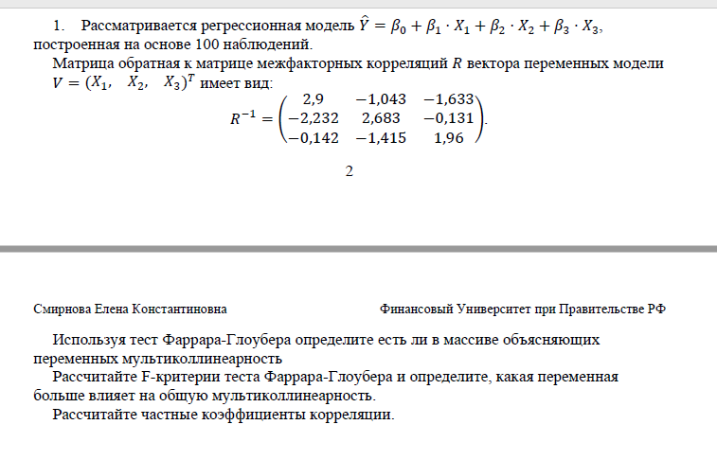

Дано
Исходная матрица r^-1 | 2.9 | -1.043 | -1.633
 | -2.232 | 2.683 | -0.131
 | -0.142 | -1.415 | 1.96
Модель:
y^ = b0 + b1*x1 + b2*x2+b3*x3
n = | 100
k = | 3
m | 4

Решение
первая часть: -(n-1-1/6*2*(k+5)) | -97.166666667
вторая часть: ln(det[r]) | 1.4703499164 |  | Гипотезы:
FG= | -142.86900021 |  | h0 - мультиколлинеарности не существует
|FG|= | 142.86900021 |  | h1 - существует мультиколлинеарность
x2 крит | 7.8147279033

|FG| > x2 крит - принимаем гипотезу h1 о существовании мультиколлинеарности, h0 отвергаем

Fij | 60.8 | 53.856 | 30.72

Fкр | 2.6993925976

